Forfaitaire verbruiken
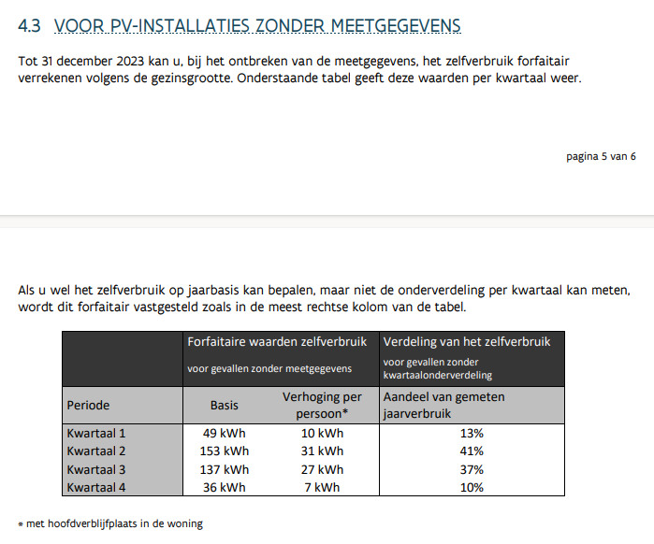
 | Forfaitaire waarden zelfverbruik |  | Verdeling van het zelfverbruik | BRON | 20221020_Nieuwsflash_BVR_PV.pdf
 | Basis | Verhoging per persoon | Aandeel gemeten jaarverbruik
Q1 | 49 | 10 | 13%
Q2 | 153 | 31 | 41%
Q3 | 137 | 27 | 37%
Q4 | 36 | 7 | 10%

